circuit froid PDC
Le circuit froid
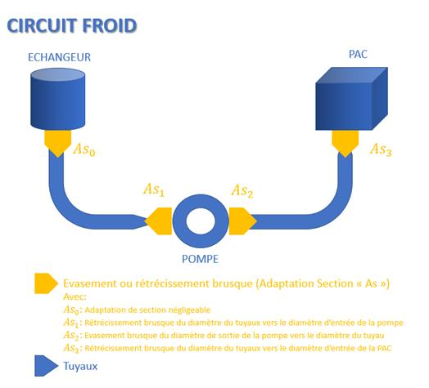
données
diamétre tuyaux Dt |  | 0.1 | m
débit Q |  | 6 | L/s
débit Q |  | 21.6 | m^3/h
débit Q |  | 0.006 | m^3/s
vitesse du fluide |  | 0.8 | m/s
masse volumique eau rho |  | 1000 | kg/m^3
Diamétre tuyaux PAC |  | 0.063 | m
Diamétre echangeur |  | 0.1 | m
diamétre pompe |  | 0.0508 | m
section tuyaux |  | 0.007853981634 | m
section pac |  | 0.0031172453105 | m
section pompe |  | 0.0020268299164 | m

perte de charge en fonction des éléments

pertes de charge singulières |  |  |  |  |  | formules liées aux pertes de charge
piéce | nombre de piéce | Nombre d'unité | zeta | PDC | unité | PDC régulière | PDC reg = (rho*lambda*vf^2)/(2*Dt)
echangeur | 1 | piéce |  | 50000 | Pa | PDc singuliére | PDc sing = (zeta*rho*vf^2)/2
coude | 7 | piéce | 0.5 | 1021 | Pa | zeta rétrécissement | zeta r = ((1/c)-1)^2
vannes | 2 | piéce | 2.3 | 1342 | Pa | c | C = 0,63+0,37(S2/S1)
Pac | 1 | piéce |  | 25000 | Pa | zeta evasement | zeta e = (1-(S1/S2))^2
adaptation de section 2 |  |  | 0.5504690281 | 161 | Pa
adaptation de section 1 |  |  | 0.14317956617 | 42 | Pa
adaptation de section 3 |  |  | 0.082509586505 | 24 | Pa
Total |  |  |  | 77590 | Pa

pertes de charge régulières
type de tuyau | longeur en m | PDC en Pa
PVC lisse | 8 | 462
nombre de Reynold
données
viscocité dynamique u |  | 0.00117
masse volumique eau rho |  | 1000 | kg/m^3
diamètre tuyaux D |  | 0.1 | m
vitesse du fluide vf |  | 0.8 | m/s
Formule : | Re =( rho*vf*D) / u
Re | 65294
lambda | 0.019793272238
régime turbulant

circuit eau usée PDC
Le circuit eaux usées
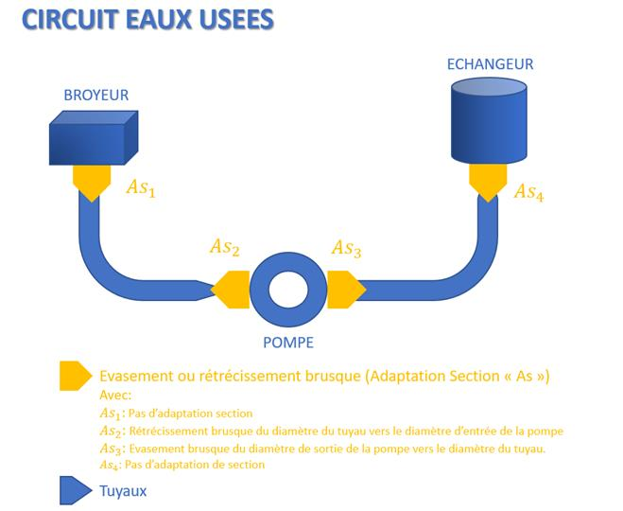

données
diamètre tuyaux | 0.1 | m
débit Q | 6 | L/s
débit Q | 21.6 | m^3/h
débit Q | 0.006 | m^3/s
vitesse du fluide | 0.8 | m/s
masse volumique eau rho | 1000 | kg/m^3
Diamétre tuyaux broyeur | 0.1 | m
diamétre pompe | 0.0508 | m
section tuyaux | 0.007853981634 | m
section pompe | 0.0020268299164 | m

pertes de charge en fonction des éléments

pertes de charge singulières |  |  |  |  |  | formules liées aux pertes de charge
pièce | nombre de pièce | dimensions | zeta | perte | unité | PDC régulière | PDC reg = (rho*lambda*vf^2)/(2*Dt)
échangeur | 1 | piéce |  | 50000 | Pa | PDc singuliére | PDc sing = (zeta*rho*vf^2)/2
coude | 3 | piéce | 0.5 | 438 | Pa | zeta rétrécissement | zeta r = ((1/c)-1)^2
vannes | 1 | piéce | 2.3 | 671 | Pa | c | C = 0,63+0,37(S2/S1)
adaptation de section 2 |  |  | 0.27 | 78 | Pa | zeta evasement | zeta e = (1-(S1/S2))^2
adaptation de section 3 |  |  | 0.55 | 161 | Pa
totale |  |  |  | 51347.016702 | Pa

pertes de charge régulières
type de tuyau | longeur en m | PDC en Pa
PVC lisse | 8 | 462
nombre de Reynold
données
viscocité dynamique u |  | 0.00117
masse volumique eau rho |  | 1000 | kg/m^3
diamètre tuyaux D |  | 0.1 | m
vitesse du fluide vf |  | 0.8 | m/s
Formule : | Re =( rho*vf*D) / u
Re | 65294
lambda | 0.019793272238
régime turbulant

